3.State_Transition_Diagram
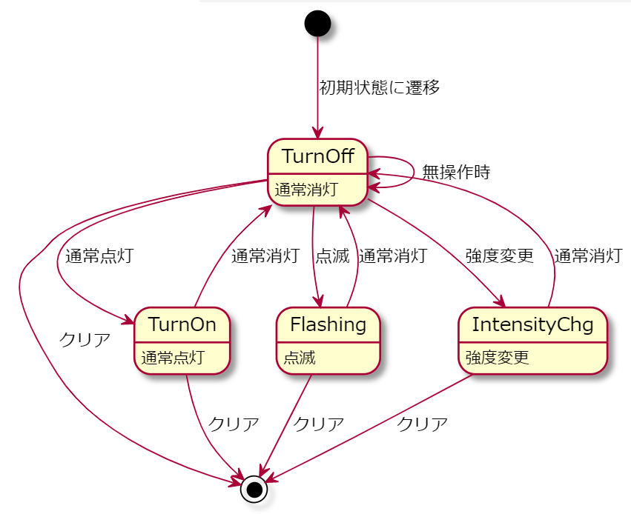
3.状態遷移図 (State_Transition_Diagram)

4.State_Transition_Table
4.状態遷移表 (State_Transition_Table)

処理内容
遷移先
 | イベント 状態 | クリア | 通常消灯 | 通常点灯 | 点滅 | 強度変更
 |  | E-1 | E-2 | E-3 | E-4 | E-5
 | 通常消灯 TurnOff | - | - | ・ランプを点灯する | ・ランプを点滅する | ・ランプを3段階で強度変更する （弱 → 強 → 無 → 弱 → 強 → 無 → …） | 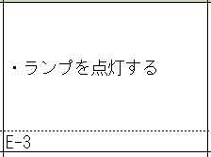
 | S-1 | S-1 | S-1 | S-2 | S-3 | S-4
 | 通常点灯 TurnOn | ・ランプを消灯する | ・ランプを消灯する | - | ・ランプを点滅する | ・ランプを3段階で強度変更する （弱 → 強 → 無 → 弱 → 強 → 無 → …）
 | S-2 | S-1 | S-1 | S-2 | S-3 | S-4
 | 点滅 Flashing | ・ランプを消灯する | ・ランプを消灯する | - | - | -
 | S-3 | S-1 | S-1 | S-3 | S-3 | S-3
 | 強度変更 IntensityChg | ・ランプを消灯する | ・ランプを消灯する | - | ・ランプを点滅する | -
 | S-4 | S-1 | S-1 | S-4 | S-3 | S-4

7.Code_Structure
Constants
定数をまとめる
7.コード構造 (Code_Structure)
 | コード検討

Lamp_Contoller
調停
スイッチの入力から
ランプの出力を決める
Lamp_Controller
Updateで状態を確認
↓
クラスの状態と渡された変数の値が不一致の時、
渡された変数の状態での処理を行う

UI_Contoller
スイッチの入力受け取る
スイッチからLamp_Controllerの関数を実行する

Lamp_Manager
ランプの状態を管理
ランプの色を変える
Lamp_Contorollerから結果を受け取り、ランプの色を変える

Lamp_Manager
Lamp_Managerから関数呼び出す
↓
ランプの色を変える
状態を更新する

UI_Controller
スイッチから関数呼び出す
↓
スイッチによって状態を変数で渡す

